Werteingabe
 |  | © Ulrich Daßler 21.12.2017 |  |  |  | info@dasslers.de | www.dasslers.de
Blutdruckwerte von Max Mustermann |  |  |  | bis |  | Name
Messung | Datum | Uhrzeit | Messung |  |  | Max Mustermann
 |  |  | Systolic | Diastolic | Puls | 2/5/18
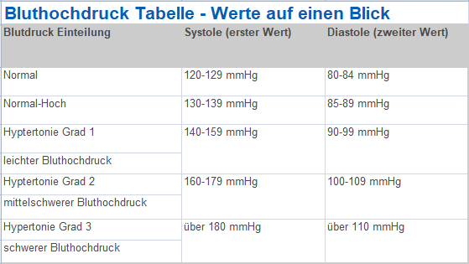
1
2
3
4
5
6
7
8
9
10
11
12
13
14
15
16
17
18
19
20
21
22
23
24
25
26
27
28
29
30
31
Durchschnittswerte aller Eingaben |  |  | 0 | 0 | 0

 | Systolic | Diastolic | Puls

Diagramm_Auswertung
Blutdruckwerte von Max Mustermann | bis
Blutdruckwerte
 | Systolic | Diastolic | Puls

Messung

